Info Page
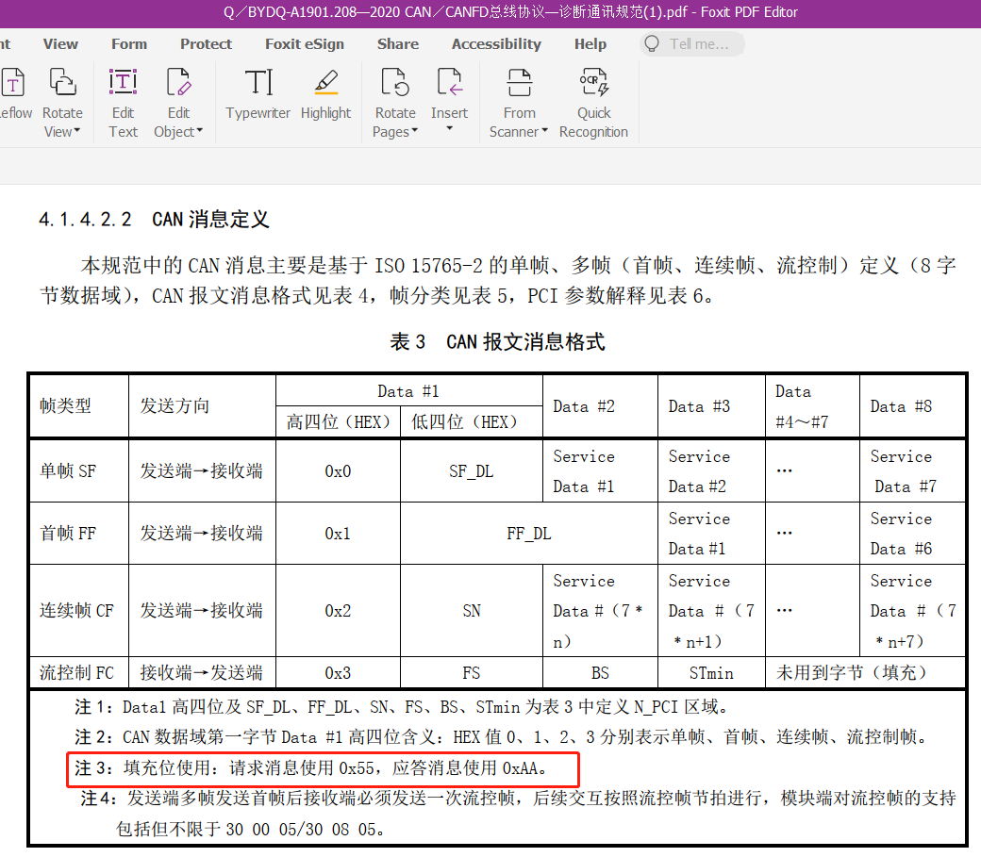
content list 内容一览 | Information 信息
Company Name | 博世汽车部件（苏州）有限公司 Bosch Automotive Products (Suzhou) Co., Ltd.
Company Telephone | 0512-67676999
system Name | FCR前角雷达控制器
Diag Physical Request Address | 0x760（LFCR）/0x761（RFCR）
 | 7D4（LRCR）/7C2（RRCR）
Diag Functional Request Address | 0x7DF
Diag Response Address | 0x768（LFCR）/0x769（RFCR）
 | 7DC（LRCR）/7CA（RRCR）
Engineer Name | Yang Lingling/Li Ruobing/Xu Xiangmei
Engineer E-mail | xiangmei.xu@cn.bosch.com
Engineer Telephone | 13584845454

产品工程师填写
诊断工程师填写
系统工程师填写

关于CANFD模块诊断报文应答长度的需求澄清
比亚迪要求所有遵循CANFD开发的ECU做为诊断报文接收方时，需兼容8/12/16/20/24/32/48/64字节的CANFD桢长度；做为诊断报文应答及发送方时统一采用8字节CANFD帧（不足8字节的，填充为8字节）长度，超过8字节的，以多帧报文应答、传输。
对于填充位的要求请参考企标《Q／BYDQ-A1901.208—2020 CAN／CANFD总线协议—诊断通讯规范》4.1.4.2.2 CAN消息定义

